Tabelle1
FUSSBALLVERBAND NORDWESTSCHWEIZ

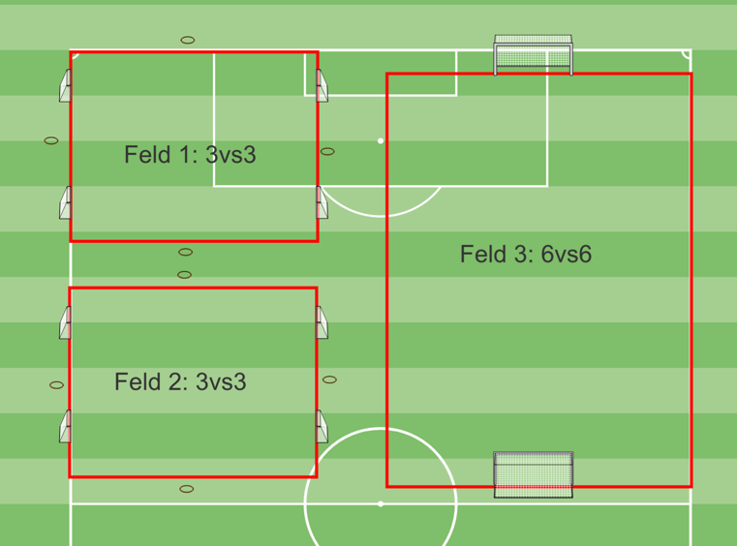
Spielplan

Turnier Nr.
Heimclub:
Spielort:
Wochentag/Datum:
Turnierbeginn: |  |  |  |  | Uhr
Garderoben:
Verantwortl. Person:
Telefon:

2 teilnehmende |  |  |  |  | A1
Mannschaften |  |  |  |  | A2

Modus und Turnierdauer Phase 1 vor der Pause: Spiele im 3vs3 - Spielzeit pro Runde 8 Minuten.In der Phase 2 nach der Pause dauern die Spiele im 6vs6 jeweils 15 Minuten.
5 Min. Pause zwischen den Spielen / nach drei Runden 13 Min Pause / Turnierdauer 1 Stunde und 55 min.

Spielplan
Runde | 1 | 3 vs 3 | 1 | 0:00:00 | A1 | - | A2
 | 1 | 3 vs 3 | 2 | 0:00:00 | A2 | - | A1

Runde | 2 | 3 vs 3 | 1 | 0:13:00 | A2 | - | A1
 | 2 | 3 vs 3 | 2 | 0:13:00 | A1 | - | A2

Runde | 3 | 3 vs 3 | 1 | 0:26:00 | A2 |  | A1
 | 3 | 3 vs 3 | 2 | 0:26:00 | A1 | - | A2

Runde | 4 | 3 vs 3 | 1 | 0:39:00 | A2 | - | A1
 | 4 | 3 vs 3 | 2 | 0:39:00 | A1 | - | A2

Runde | 5 | 6 vs 6 | 3 | 1:00:00 | A2 | - | A1

Runde | 6 | 6 vs 6 | 3 | 1:20:00 | A1 | - | A2

Runde | 7 | 6 vs 6 | 3 | 1:40:00 | A2 | - | A1

